Caso Teste - Cadastro
Projeto: | MusicAll
Grupo | Grupo 4
Analista: | Lucas Navasconi e Verônica Zibordi
Data : | 2023-07-05
Versão: | 00.00.001

Caso de Teste: | Testar a funcionalidade de pesquisar eventos

Pré-Requisitos: | Startar o Back-end para a criação dos bancos e funcionamento dos endpoints, startar o Front-End em uma porta qualquer do localhost e seguir o passo a passo de cada uma das etaaps

 |  |  |  |  | Coluna opcional | Essas são apenas colunas de controle |  | Deve ter OU Print ou Log de Evidência

Id do TC | Cenário de Teste | Script do teste/Iteração com sistema | Massa de Teste | Esperado / Valor esperado | Print Screen da Tela Esperada | Status – Desenvolvimento | Status – Qualidade | PrintScreen Evidência
Id0 | Cadastrar Tipo Usuário | Escolher entre os 2 tipos de usuários (Organizador e Músico) | (Nenhuma das opções selecionadas) Nome Completo: Rafa CPF:12345678901234 Data de nascimento: 10/08/2004 email: bruno.barbosa@sptech.school senha: ******** | Mensagem de Erro que o tipo de usuário não foi selecionado |  | OK | OK | 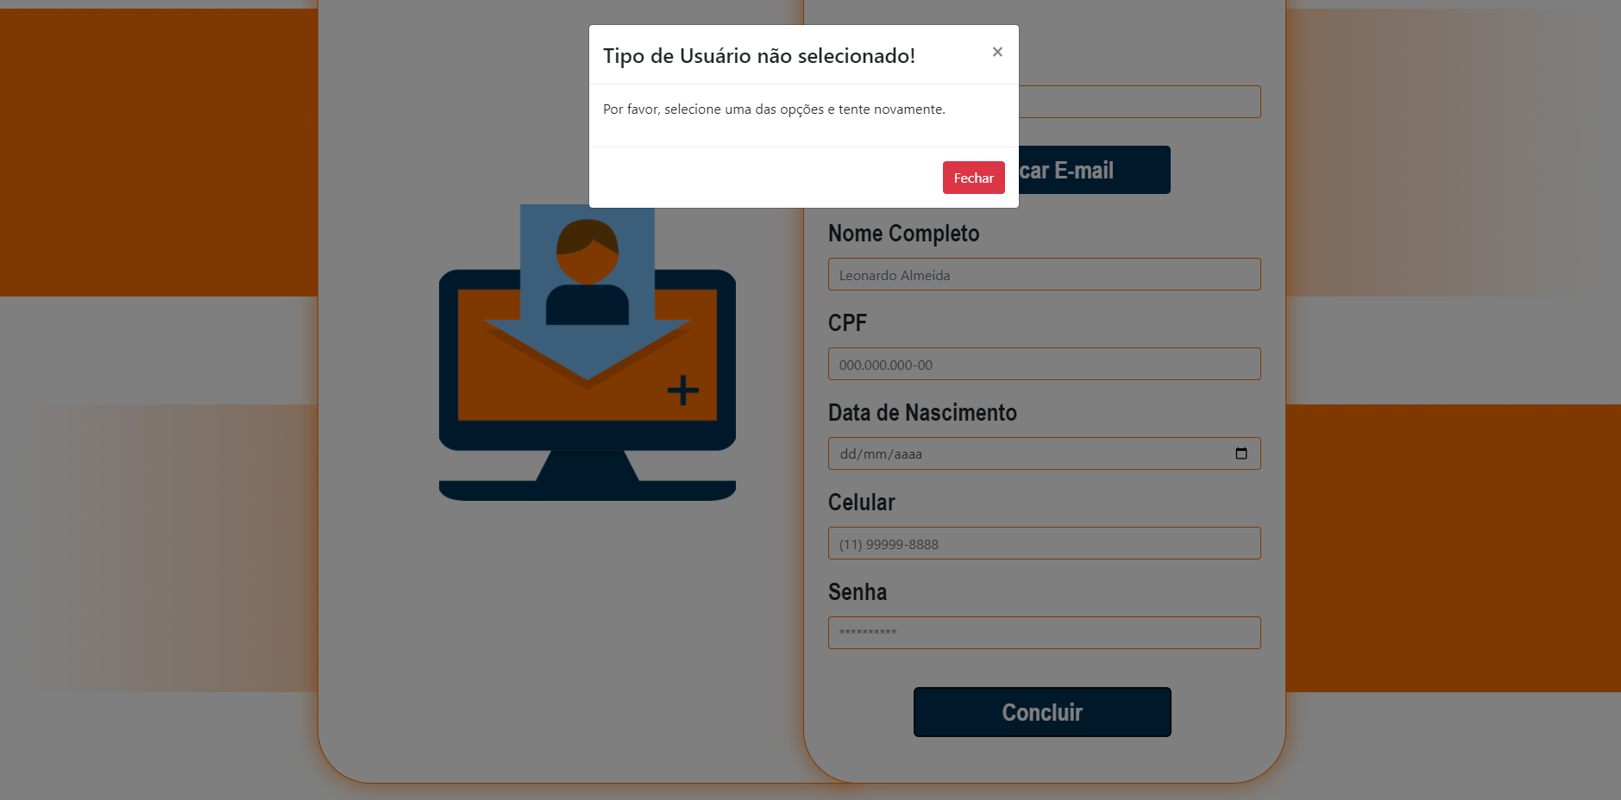 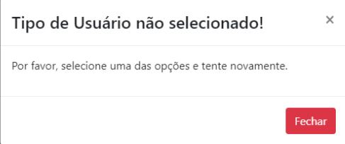
Id1 | Cadastrar Nome | Digitar as informações necessárias para cadastrar(Nome completo, CPF, data de nascimento, celular, email e senha) | Nome Completo: Rafa CPF:12345678901234 Data de nascimento: 10/08/2004 email: bruno.barbosa@sptech.school senha: ******** | Mensagem de Erro que o nome é inválido. |  | OK | OK | 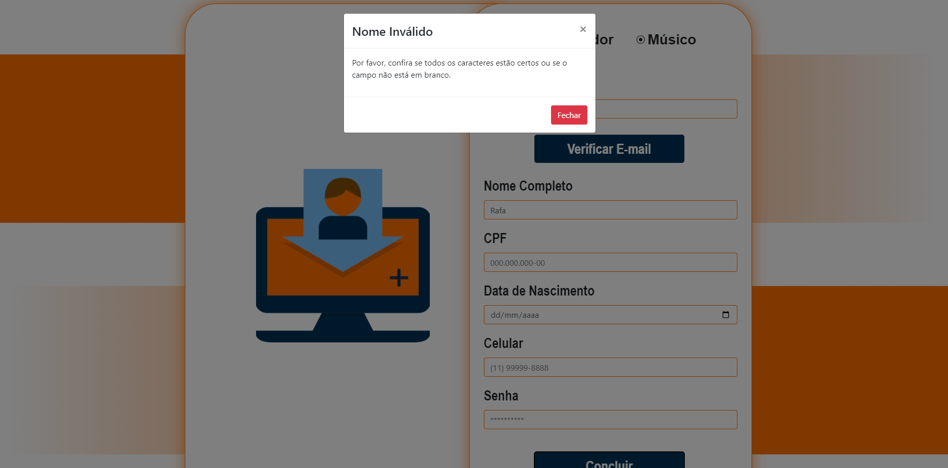 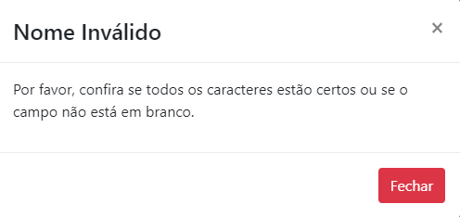
Id2 | Cadastrar Nome | Digitar as informações necessárias para cadastrar(Nome completo, CPF, data de nascimento, celular, email e senha) | Nome Completo: 000000 CPF:123456789012 Data de nascimento: 10/08/2004 email: bruno.barbosa@sptech.school senha: ******** | Mensagem de Erro que o nome é inválido. |  | OK | OK
Id3 | Cadastrar Nome | Digitar as informações necessárias para cadastrar(Nome completo, CPF, data de nascimento, celular, email e senha) | Nome Completo: CPF:12345678901234 Data de nascimento: 10/08/2004 email: bruno.barbosa@sptech.school senha: ******** | Mensagem de Erro que o nome é inválido. |  | OK | OK
Id4 | Cadastrar Nome | Digitar as informações necessárias para cadastrar(Nome completo, CPF, data de nascimento, celular, email e senha e confirmar senha) | Nome Completo: Rafael CPF:12345678901234 Data de nascimento: 10/08/2004 email: bruno.barbosa@sptech.school senha: ******** | Mensagem de Erro que o nome é inválido. |  | OK | OK
Id5 | Cadastrar Nome | Digitar as informações necessárias para cadastrar(Nome completo, CPF, data de nascimento, celular, email e senha e confirmar senha) | Nome Completo: B CPF:12345678901234 Data de nascimento: 10/08/2004 email: bruno.barbosa@sptech.school senha: ******** | Mensagem de Erro que o nome é inválido. |  | OK | OK
Id6 | Cadastrar Nome | Digitar as informações necessárias para cadastrar(Nome completo, CPF, data de nascimento, celular, email e senha e confirmar senha) | Nome Completo: Rafael Oliveira CPF:12345678901234 Data de nascimento: 10/08/2004 email:bruno.barbosa@sptech.school.com senha: Sptech@1 | Cadastro realizado com sucesso! |  | OK | OK | 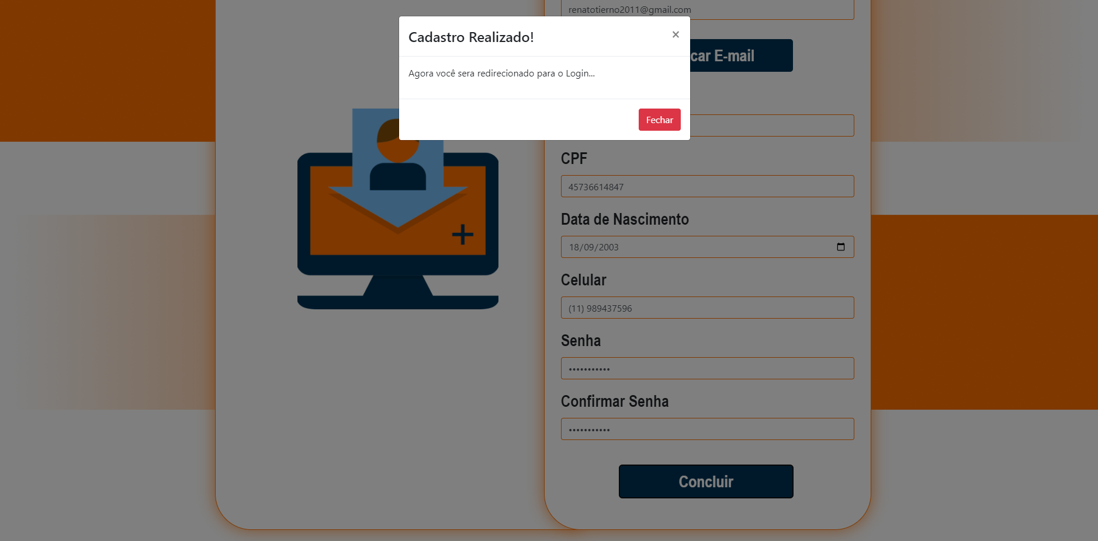 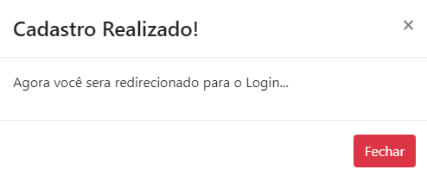
Id7 | Cadastrar CPF | Digitar as informações necessárias para cadastrar(Nome completo, CPF, data de nascimento, celular, email e senha e confirmar senha) | Nome Completo: Rafael Oliveira CPF:XXXXXXXXXXXXXX Data de nascimento:10/08/2004 email:bruno.barbosa@sptech.school senha: ******** | Mensagem de Erro que o cpf é inválido |  | OK | 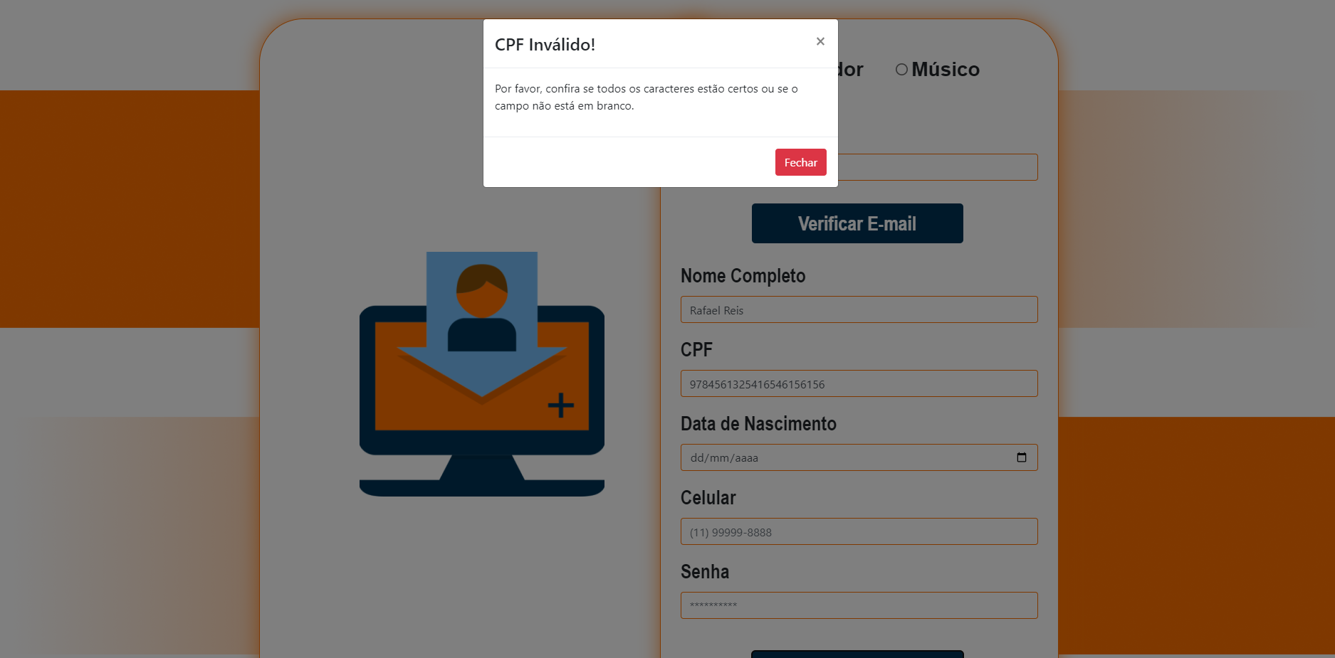 OK | 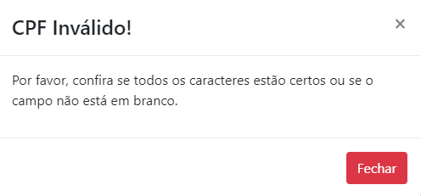
Id8 | Cadastrar CPF | Digitar as informações necessárias para cadastrar(Nome completo, CPF, data de nascimento, celular, email e senha e confirmar senha) | Nome Completo: Rafael Oliveira CPF:12345678 Data de nascimento:10/08/2004 email:bruno.barbosa@sptech.school senha: ******** | Mensagem de Erro que o cpf é inválido |  | OK | OK
Id9 | Cadastrar CPF | Digitar as informações necessárias para cadastrar(Nome completo, CPF, data de nascimento, celular, email e senha e confirmar senha) | Nome Completo: Rafael Oliveira CPF:123%45678@9-08 Data de nascimento:10/08/2004 email:bruno.barbosa@sptech.school senha: ******** | Mensagem de Erro que o cpf é inválido |  | OK | OK
Id10 | Cadastrar CPF | Digitar as informações necessárias para cadastrar(Nome completo, CPF, data de nascimento, celular, email e senha e confirmar senha) | Nome Completo: Rafael Oliveira CPF:12345678901234 Data de nascimento: 10/08/2004 email:bruno.barbosa@sptech.school.com senha: Sptech@1 | Cadastro realizado com sucesso! |  | OK | OK
Id11 | Cadastrar Data de Nascimento | Digitar as informações necessárias para cadastrar(Nome completo, CPF, data de nascimento, celular, email e senha e confirmar senha) | Nome Completo: Rafael Oliveira CPF:12345678901234 Data de nascimento: aa/bb/cccc email:bruno.barbosa@sptech.school senha: ******** | Mensagem de Erro que a data de nascimento é inválido, pois foi preenchido com letras. |  | OK | OK | 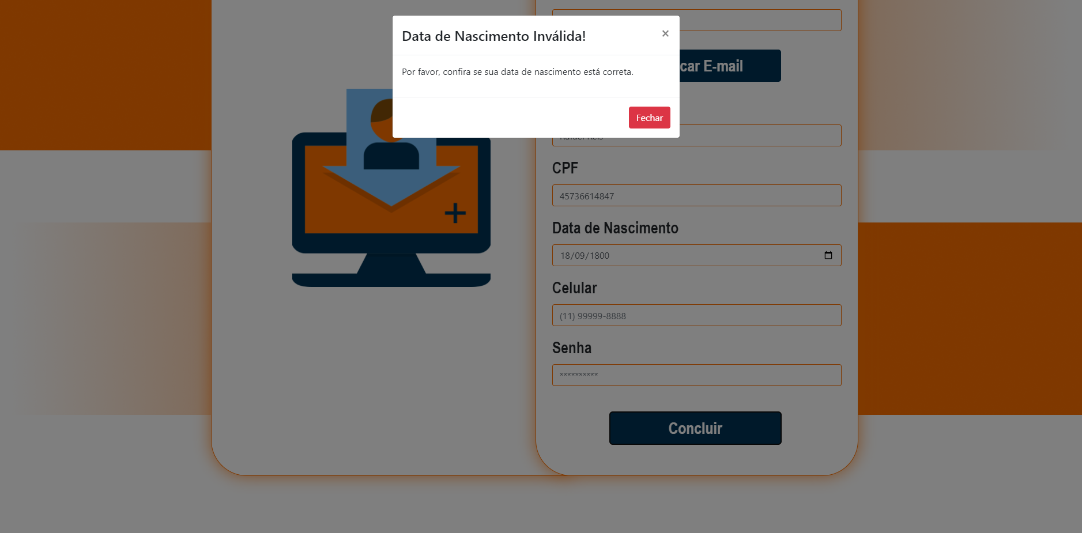 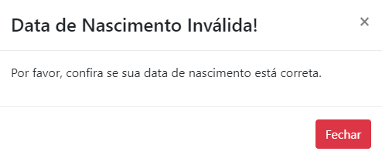
Id12 | Cadastrar Data de Nascimento | Digitar as informações necessárias para cadastrar(Nome completo, CPF, data de nascimento, celular, email e senha e confirmar senha) | Nome Completo: Rafael Oliveira CPF:12345678901234 Data de nascimento: %2/10/@003 email:bruno.barbosa@sptech.school senha: ******** | O sistema não deve permitir o cadastro se o cliente preencher com uso de caracteres espciais (@,#,$,% ...). |  | OK | OK
Id13 | Cadastrar Data de Nascimento | Digitar as informações necessárias para cadastrar(Nome completo, CPF, data de nascimento, celular, email e senha e confirmar senha) | Nome Completo: Rafael Oliveira CPF:12345678901234 Data de nascimento: 02/10/2007 email:bruno.barbosa@sptech.school senha: ******** | O sistema não deve permitir o cadastro do organizador caso sua idade seja menor que 18. |  | OK | OK
Id14 | Cadastrar Data de Nascimento | Digitar as informações necessárias para cadastrar(Nome completo, CPF, data de nascimento, celular, email e senha e confirmar senha) | Nome Completo: Rafael Oliveira CPF:12345678901234 Data de nascimento: 32/13/9880 email:bruno.barbosa@sptech.school senha: ******** | O sistema não deve permitir o cadastro se o cliente preencher com uma data de nascimento inválida. |  | OK | OK
Id15 | Cadastrar Data de Nascimento | Digitar as informações necessárias para cadastrar(Nome completo, CPF, data de nascimento, celular, email e senha e confirmar senha) | Nome Completo: Rafael Oliveira CPF:12345678901234 Data de nascimento: 10/08/2004 email:bruno.barbosa@sptech.school.com senha: Sptech@1 | Login realizado com sucesso! |  | OK | OK
Id16 | Cadastrar E-mail | Digitar as informações necessárias para cadastrar(Nome completo, CPF, data de nascimento, celular, email e senha e confirmar senha) | Nome Completo: Rafael Oliveira CPF:12345678901234 Data de nascimento: 10/08/2004 email:bruno.barbosasptech.school.com senha: ******** | O sistema não deve permitir o cadastro se o cliente esquecer de preencher o e-mail com @. |  | OK | OK |  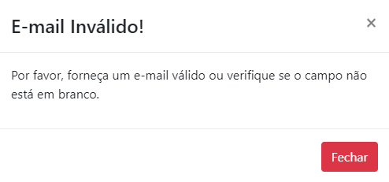
Id17 | Cadastrar E-mail | Digitar as informações necessárias para cadastrar(Nome completo, CPF, data de nascimento, celular, email e senha e confirmar senha) | Nome Completo: Rafael Oliveira CPF:12345678901234 Data de nascimento: 10/08/2004 email:bruno.barbosa@sptechschool senha: ******** | O sistema não deve permitir o cadastro se o cliente esquecer de preencher o e-mail com "." |  | OK | OK
Id18 | Cadastrar E-mail | Digitar as informações necessárias para cadastrar(Nome completo, CPF, data de nascimento, celular, email e senha e confirmar senha) | Nome Completo: Rafael Oliveira CPF:12345678901234 Data de nascimento: 10/08/2004 email:bruno.barbosa@sptech.school.com senha: Sptech@1 | Login realizado com sucesso! |  | OK | OK
Id19 | Cadastrar Senha | Digitar as informações necessárias para cadastrar(Nome completo, CPF, data de nascimento, celular, email e senha e confirmar senha) | Nome Completo: Rafael Oliveira CPF:12345678901234 Data de nascimento: 10/08/2004 email:bruno.barbosa@sptech.school.com senha: | O sistema não deve permitir o cadastro se o cliente deixar em branco o campo de senha . |  | OK | 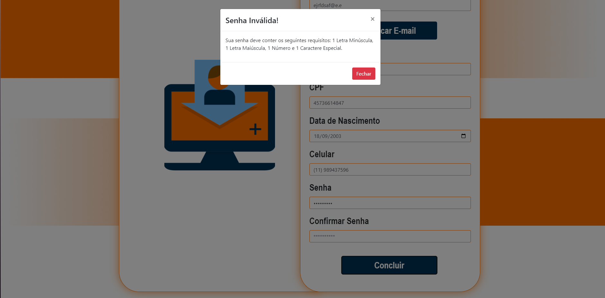 OK | 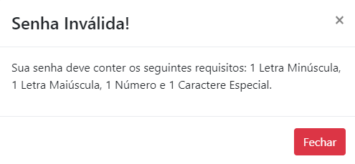
Id20 | Cadastrar Senha | Digitar as informações necessárias para cadastrar(Nome completo, CPF, data de nascimento, celular, email e senha e confirmar senha) | Nome Completo: Rafael Oliveira CPF:12345678901234 Data de nascimento: 10/08/2004 email:bruno.barbosa@sptech.school.com senha: XXXxxx | O sistema não deve permitir o cadastro se o cliente não cumprir com as normas de senha: "Ao menos 1 caracter especial, uma letra maiuscula, 1 numero e 1 letra minuscula" . |  | OK | OK
Id21 | Confirmar Senha | Digitar as informações necessárias para cadastrar(Nome completo, CPF, data de nascimento, celular, email e senha e confirmar senha) | Nome Completo: Rafael Oliveira CPF:12345678901234 Data de nascimento: 10/08/2004 email:bruno.barbosa@sptech.school.com senha: Sptech@1 | O sisterma não deve permitir o cadastro se os campos Senha e Confirmar Senha não forem idênticos |  | OK | OK | 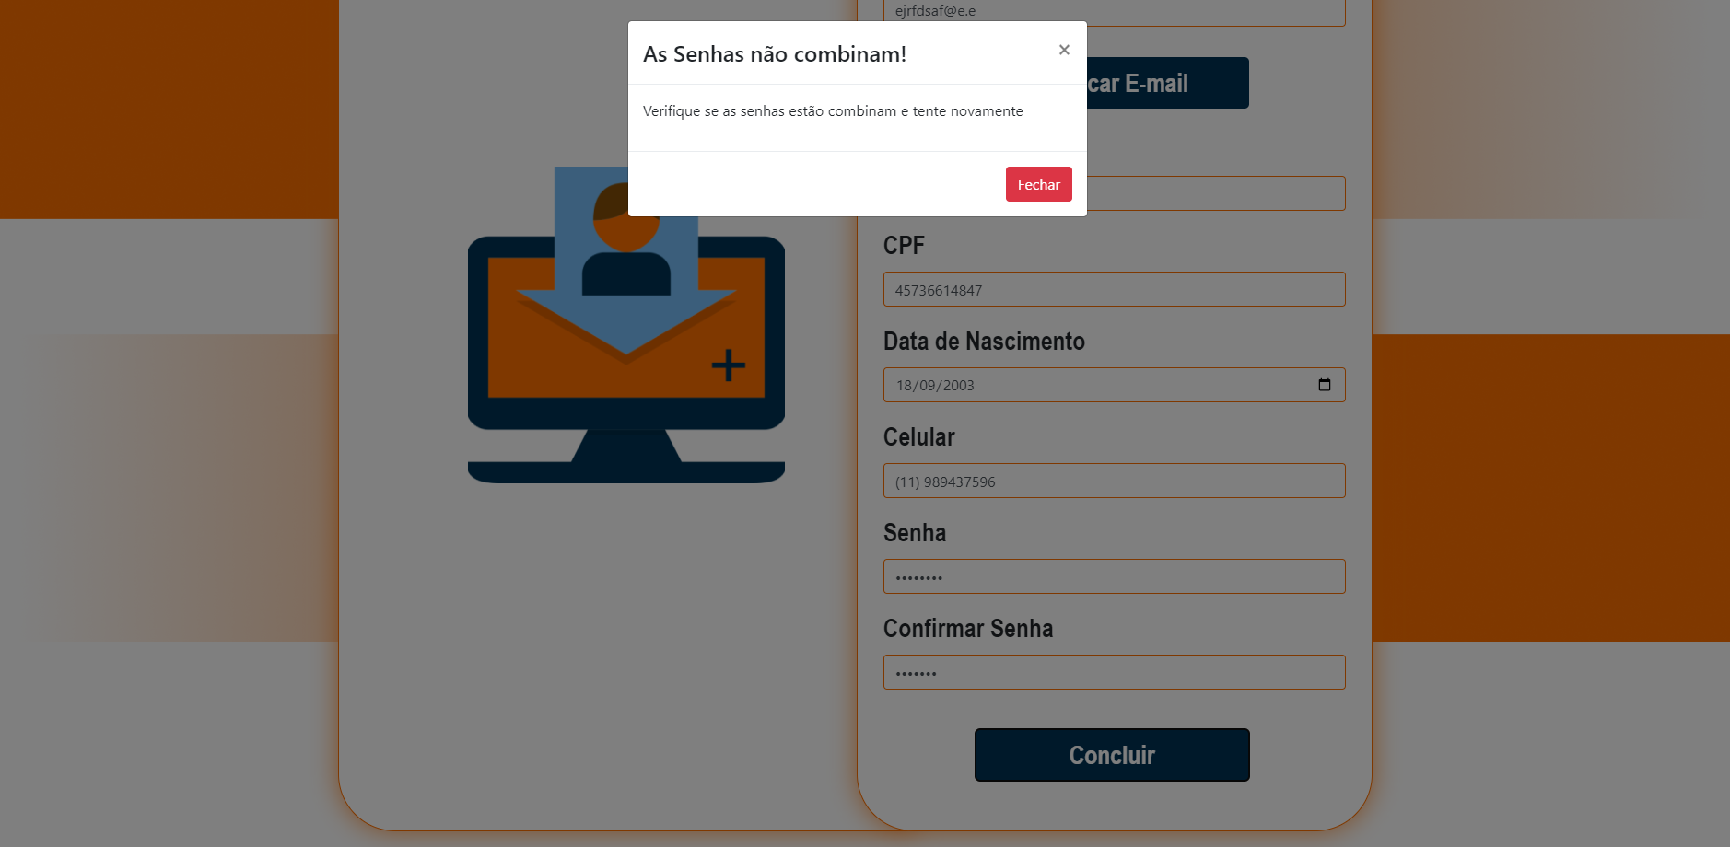 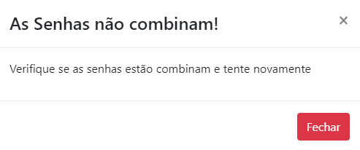
Id21 | Cadastrar Senha | Digitar as informações necessárias para cadastrar(Nome completo, CPF, data de nascimento, celular, email e senha) | Nome Completo: Rafael Oliveira CPF:12345678901234 Data de nascimento: 10/08/2004 email:bruno.barbosa@sptech.school.com senha: Sptech@1 | Login realizado com sucesso! |  | OK | OK

Tester: | Renato Tierno, Lucas Navasconi, Verônica Teixeira
Data de homologação: | 2023-05-28

